상품제안서
찰리 실버 수저세트 4P | 상품코드: S43639

 |  |  |  |  |  |  | 02-713-8555 | www.synergygift.co.kr
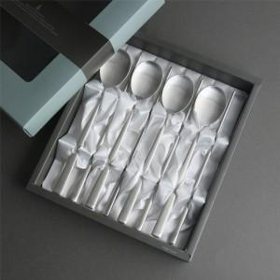

【상세/제작정보】 | <p><span style="font-size: 14pt;">※ </span><span style="font-size: 18.6667px;">숟가락앞 4면, 젓가락앞8면, 젓가락뒤8면</span><span style="font-size: 14pt;">​&nbsp;</span><span style="font-size: 14pt;">레이저인쇄 기본</span></p>

【인쇄/포장옵션】 | 레이저 / 포장지포장

【공급단가】 | 수량 | 20~ | 100~ | 300~ | 500~ | 1,000~
*VAT별도 | 단가 | 18,200원 | 17,220원 | 16,380원 | 15,960원 | 15,680원

【상품 URL】 | https://www.synergygift.co.kr:443/src/goods_detail.php?gdno=43639

